画面
機能設計書 |  |  |  |  |  |  |  | システム名 |  |  |  | プロジェクト名 |  |  |  | 登録日付 | 更新日付
 |  |  |  |  |  |  |  | Biz-X POTTS
画面レイアウト |  |  |  |  |  |  |  | サブシステム名 |  |  |  | 機能名名 |  |  |  | 登録担当者 | 更新担当者
 |  |  |  |  |  |  |  | 入荷 |  |  |  | 入庫入力

 | 画面レイアウト

 |  | 入庫入力

 |  |  | 入荷予定一覧バーコード |  |  |  |  |  | 入荷予定番号
 |  |  |  |  |  |  |  |  | BX123456789

 |  |  | 仕入先
 |  |  | 〇〇〇

 |  |  | 入荷予定明細のバーコード/商品ラベルのバーコード |  |  |  |  |  | 商品コード

 |  |  | 商品名 |  |  |  |  |  | 商品写真

 |  |  | 入庫数
 |  |  |  |  |  |  | 件

 |  |  | 消費期限
 |  |  | yyyy/mm/dd

 |  |  | ロットNO |  |  |  |  |  | シリアルNO

 |  |  | 補足情報

 |  |  | ロケーションのバーコード
 |  |  |  |  |  |  |  |  |  |  |  |  | 実行

 |  |  | 入庫入力一覧
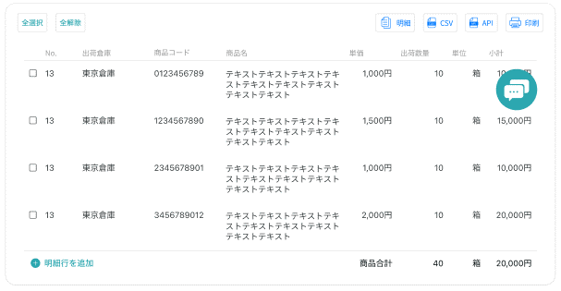

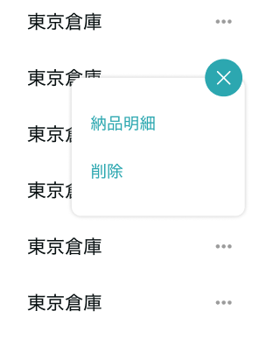

ラベル発行
修正
削除
 |  |  |  |  |  |  |  |  |  |  |  |  |  |  |  |  |  | 具体项目参照
 |  |  |  |  |  |  |  |  |  |  |  |  |  |  |  |  |  | 【画面項目定義】

 |  |  | ラベル発行 |  |  |  |  |  |  | 入庫入力完了

 |  |  |  |  |  |  |  |  |  |  | 商品XXXは入庫入力完了しました。
 |  |  |  | 商品ラベル |  |  |  |  |  |  | 商品ラベル
 |  |  |  |  | 枚数 |  |  |  |  |  |  |  |  | 枚数 | ラベル発行

 |  |  |  |  |  | ラベル発行 |  |  |  |  |  |  |  |  | 確認

画面 (SP)
機能設計書 |  | システム名 |  |  | プロジェクト名 | 登録日付 | 更新日付
 |  | Biz-X POTTS
画面レイアウト |  | サブシステム名 |  |  | 機能名名 | 登録担当者 | 更新担当者
 |  | 入荷 |  |  | 入庫入力

 | 画面レイアウト

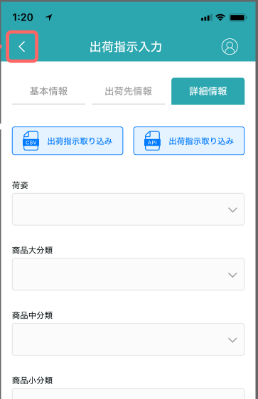

入庫入力
入庫入力

入荷予定番号：112345455

入荷予定一覧バーコード
入荷予定明細のバーコード/商品ラベルのバーコード

商品コード
入荷予定番号

商品名

仕入先

入庫数

入库

商品写真

消費期限

ロットNO

シリアルNO

補足情報

ロケーションのバーコード

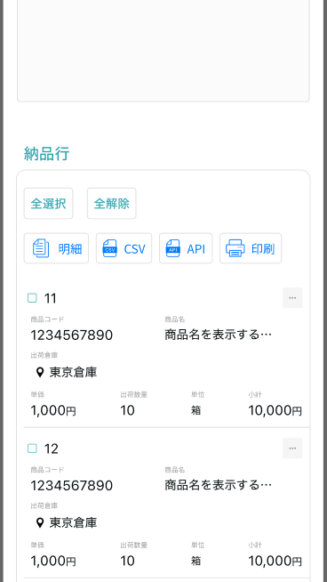

実行
 |  |  |  | 弹窗参照PC端

入庫入力一覧

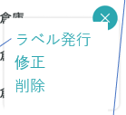

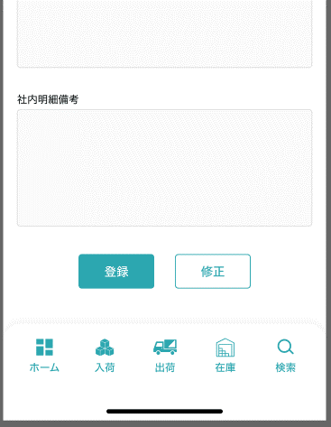
 |  |  | 弹窗参照PC端

画面項目定義 (SP)
機能設計書 |  |  | システム名 |  |  |  | プロジェクト名 |  |  |  |  |  | 登録日付 |  |  | 更新日付
 |  |  | Biz-X POTTS
画面項目定義 |  |  | サブシステム名 |  |  |  | 機能名名 |  |  |  |  |  | 登録担当者 |  |  | 更新担当者
 |  |  | 入荷 |  |  |  | 入庫入力

No | 項目名 | ID | 種類 | 属性 | DB 桁数 | 画面 桁数 | IO | タブ | 必須 | 表示 | 配置 | IME | ref | chk | 書式 |  | 概要 | 登録時仕様 |  | 更新時仕様
 |  |  |  |  |  |  |  |  |  |  |  |  |  |  |  |  |  | 取得元 | 仕様 | 取得元 （照会/削除も同様） | 仕様
PC端参照
 | 入庫入力情報
 | 入荷予定一覧バーコード |  |  |  |  |  |  |  |  |  |  |  |  |  |  |  | 目前认为【入荷予定一覧バーコード】=入荷予定番号 | dtb_receive(入荷予定) | 入荷予定番号
 | 入荷予定番号 |  |  |  |  |  |  |  |  |  |  |  |  |  |  |  |  | dtb_receive(入荷予定) | 入荷予定番号
 | 仕入先 |  |  |  |  |  |  |  |  |  |  |  |  |  |  |  |  | dtb_receive(入荷予定) | 仕入先_名称
 | 入庫入力商品情報
 | 入荷予定明細行No/商品ラベルのバーコード |  |  |  |  |  |  |  | 〇 |  |  |  |  |  |  |  | 目前暂定为入荷予定明細行No 商品ラベルのバーコード等待客户回复 | dtb_receive_detail(入荷予定明細) | 入荷予定明細行No
 | 商品コード |  |  |  |  |  |  |  |  | 〇 |  |  |  |  |  |  |  | mtb_product(商品マスタ) | 商品コード
 | 商品名 |  |  |  |  |  |  |  |  | 〇 |  |  |  |  |  |  |  | mtb_product(商品マスタ) | 商品_名称
 | 入庫数 |  |  |  |  |  |  |  | 〇 |  |  |  |  |  |  |  |  | dtb_receive_detail(入荷予定明細) | 検品済数量
 | 商品写真 |  |  |  |  |  |  |  |  | 〇 |  |  |  |  |  |  |  | mtb_product(商品マスタ) | 商品_写真１
 | 消費期限 |  |  |  |  |  |  |  | 〇 |  |  |  |  |  |  |  |  | dtb_product_location(商品在庫位置) | 消費期限
 | ロット番号 |  |  |  |  |  |  |  | 〇 |  |  |  |  |  |  |  |  | dtb_product_location(商品在庫位置) | ロット番号
 | シリアル |  |  |  |  |  |  |  | 〇 |  |  |  |  |  |  |  |  | dtb_product_location(商品在庫位置) | シリアル
 | 補足情報 |  |  |  |  |  |  |  | 〇 |  |  |  |  |  |  |  | textarea | dtb_product_location(商品在庫位置) | 補足情報
 | ロケーションのバーコード |  |  |  |  |  |  |  | 〇 |  |  |  |  |  |  |  | 下拉框 | dtb_product_location(商品在庫位置) | ロケーションid
 | 入庫入力一覧
 | ID |  |  |  |  |  |  |  |  | 〇 |  |  |  |  |  |  |  | dtb_receive_detail(入荷予定明細) | ID
 | 商品コード |  |  |  |  |  |  |  |  | 〇 |  |  |  |  |  |  |  | mtb_product(商品マスタ) | 商品コード
 | 商品名 |  |  |  |  |  |  |  |  | 〇 |  |  |  |  |  |  |  | mtb_product(商品マスタ) | 商品_名称
 | 単価 |  |  |  |  |  |  |  |  | 〇 |  |  |  |  |  |  |  | dtb_receive_detail(入荷予定明細) | 仕入単価
 | 入庫数 |  |  |  |  |  |  |  |  | 〇 |  |  |  |  |  |  | 可能为null | dtb_receive_detail(入荷予定明細) | 入庫済数量
 | 規格 |  |  |  |  |  |  |  |  | 〇 |  |  |  |  |  |  |  | mtb_product(商品マスタ) | 商品_規格
 | ロケーションのバーコード |  |  |  |  |  |  |  |  | 〇 |  |  |  |  |  |  |  | dtb_product_location(商品在庫位置) | ロケーションid
 | 小計 |  |  |  |  |  |  |  |  | 〇 |  |  |  |  |  |  | 入庫数＊単価
 | ラベル発行
 | 商品ラベル枚数 |  |  |  |  |  |  |  | 〇 |  |  |  |  |  |  |  |  | ー | ー

イベント仕様 (SP)
機能設計書 |  |  | システム名 |  | プロジェクト名 | 登録日付 |  | 更新日付
 |  |  | Biz-X POTTS
イベント仕様 |  |  | サブシステム名 |  | 機能名名 | 登録担当者 |  | 更新担当者
 |  |  | 入荷 |  | 入庫入力

PC端参照
No | 対象 | イベント |  | 処理内容 |  |  | 備考
 |  | 初期化 |  | 清空数据。空表示 检索【ロケーションのバーコード】下拉框数据 检索表：mtb_location(ロケーションマスタ) 检索条件：【会社_ID】= 登陆者的会社ID 【削除区分】=【2:未削除】
 |  | 入荷予定一覧バーコード输入 |  | 输入入荷予定一覧バーコード，点击回车 1检索对应检品数据 检索表：dtb_receive(入荷予定) 检索条件：【入荷予定番号】=输入的【入荷予定一覧バーコード】 【会社_ID】= 登陆者的会社ID 【削除区分】=【2:未削除】 【取込エラーフラグ】= null 1-1检索结果为空，提示【请输入正确的バーコード】; 1-2如果检索结果的【入荷状態】not in【2:入庫待ち 3:入庫中 4:入荷確定待ち】 提示【当前数据状态不能进行入库入力】 1-3如果检索结果的【入荷状態】in【2:入庫待ち 3:入庫中 4:入荷確定待ち】 显示画面项目 2检索入庫入力一覧数据 检索表：dtb_receive_detail(入荷予定明細) 检索条件：【入荷予定ID】=1检索结果的【id】 【削除区分】=【2:未削除】 【入庫済】=【1:ON】 |  |  | 【取込エラーフラグ】为null为导入时没有导入错误
 |  | 入荷予定明細のバーコード/商品ラベルのバーコード输入 |  | 输入入荷予定明細のバーコード/商品ラベルのバーコード，点击回车 1检索入荷予定明細数据，显示在画面上 检索表：dtb_receive_detail(入荷予定明細) 检索条件：【削除区分】=【2:未削除】 【入荷予定明細行No】=入荷予定明細のバーコード 【入荷予定ID】=画面上部检索结果的【id】 如果检索结果为空，提示【输入的バーコード不正确】 |  |  | 商品ラベルのバーコード等待式样
 |  | 実行 |  | 画面项目输入之后，点击実行，进入更新操作。 项目包括【消費期限】【ロットNO】【シリアルNO】【補足情報】【ロケーションのバーコード】 1check【入荷予定明細のバーコード/商品ラベルのバーコード】和【ロケーションのバーコード】为空，提示【请输入正确的情报】 2对dtb_receive_detail(入荷予定明細)从新进行检索 2-1如果检索结果的【入庫済】为【1:ON】的场合 2-1-1如果检索结果【ロケーションのバーコード】=画面入力的【ロケーションのバーコード】 2-1-1-1更新表dtb_product_location(商品在庫位置) 字段【消費期限】= 画面的【消費期限】 【ロット番号】=画面的【ロット番号】 【シリアル】= 画面的【シリアル】 【補足情報】=画面的【補足情報】 2-1-2如果检索结果【ロケーションのバーコード】<>画面入力的【ロケーションのバーコード】 2-1-2-1更新表dtb_product_location(商品在庫位置) 减掉原来位置的【在庫数】，增加新位置的【在庫数】 2-1-2-2更新表dtb_rev_ship_location(商品入出荷位置) 字段【商品ロケーションid】更新为新位置 2-1-2-3更新表dtb_store_history(受払明細) 插入两条数据，一条旧位置出库，一条新位置入库 2-2如果检索结果的【入庫済】为【2:OFF(default)】的场 2-2-1更新表【dtb_receive_detail(入荷予定明細)】 字段：【入庫済数量】=画面的【入庫数】 【入庫済】=【1:ON】 2-2-2更新表dtb_store(在庫) 如果没有数据插入一条 【商品ID】=检索的【商品ID】 【年月】=当月 【在庫数】=画面的【入庫数】 【入庫数】=画面的【入庫数】 【会社_ID】=登陆者的会社ID 其他字段为0 如果有数据更新数据 【在庫数】=【在庫数】+画面的【入庫数】 【入庫数】=【入庫数】+画面的【入庫数】 2-2-3更新表dtb_product_location(商品在庫位置) 如果没有数据插入一条 如果有数据更新数据 【在庫数】=【在庫数】+画面的【入庫数】 【消費期限】= 画面的【消費期限】 【ロット番号】=画面的【ロット番号】 【シリアル】= 画面的【シリアル】 【補足情報】=画面的【補足情報】 2-2-4更细表dtb_rev_ship_location(商品入出荷位置) 插入数据 2-2-5更新表dtb_store_history(受払明細) 插入数据，主要字段【入出庫区分】=【1:入庫】 【アクション区分】=【入庫入力】 3弹出入庫入力完了弹窗 输入枚数，点击ラベル発行，打印商品ラベル 点击確認， 检索时候还有没有入库入力的数据。 如果没有 更新表dtb_receive(入荷予定)的【入荷状態】为【4:入荷確定待ち】 弹出弹窗，提示【所有入库入力完成】 刷新一览数据，上面从入荷予定明細のバーコード以下数据清空

 | 入库入力一览 | ラベル発行 |  | 弹出ラベル発行窗口，输入枚数。进行商品ラベル的打印
 | 入库入力一览 | 修改 |  | 点击修改，把对应的数据反应到上面入力框中
 | 入库入力一览 | 削除 |  | 1检索表dtb_receive(入荷予定) 如果【入荷状態】=【4:入荷確定待ち】场合，把状态更新成【3:入庫中】 2更新表dtb_receive_detail(入荷予定明細) 字段：【入庫済数量】=null 【入庫済】=【2:OFF(default)】 3更新表dtb_store(在庫) 字段：【在庫数】= 【在庫数】-选中数据的【入庫済数量】 【入庫数】=【入庫数】-选中数据的【入庫済数量】 4检索表dtb_rev_ship_location(商品入出荷位置) 检索条件：【入/出荷明細行No】=选中数据的【入荷予定明細行No】 【入/出荷区分】=【1(入荷)】 根据检索内容所得的【商品ロケーションid】作为检索条件去更新表 4-1更新表dtb_product_location(商品在庫位置) 字段：【在庫数】= 【在庫数】-选中数据的【入庫済数量】 4-2更新表dtb_store_history(受払明細) 插入数据 项目：【入/出荷明細行no】=选中数据的【入荷予定明細行No】 【入/出荷予定区分】=【1(入荷)】 【入/出庫数】=选中数据的【入庫済数量】 【入出庫区分】=【2:出庫 】 【ロケーションid】=检索的【商品ロケーションid】 【アクション区分】=【入庫削除】 4-3删除表数据dtb_rev_ship_location(商品入出荷位置) 条件【入/出荷明細行No】=选中数据的【入荷予定明細行No】 【入/出荷区分】=【1(入荷) 】 提示消除完成，刷新一览数据

